Fig 2.1
Supplément Avenir énergétique du Canada en 2017 – Production tirée des sables bitumineux
Figure 2.1 Production de bitume brut selon la région
Année | Athabasca | Cold Lake | Peace River
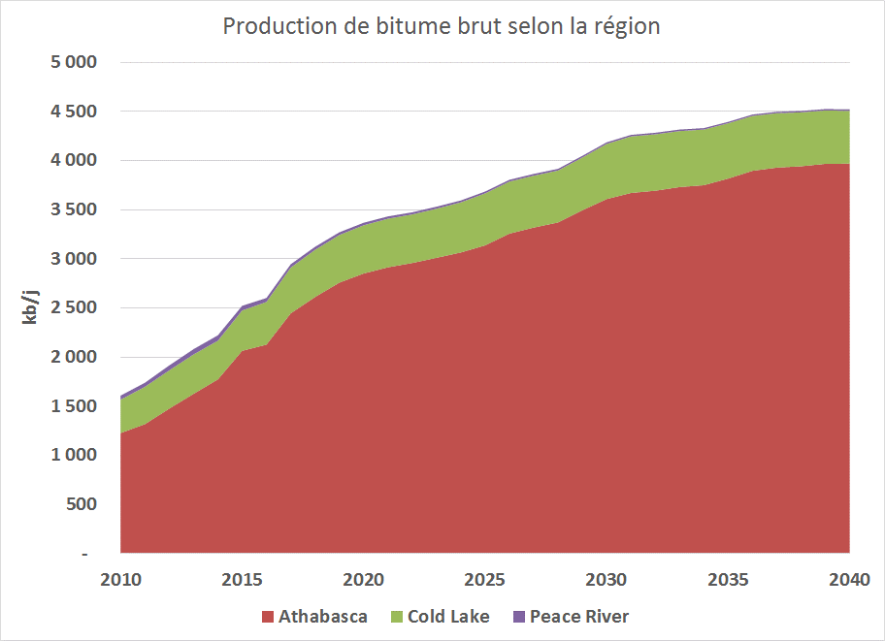
2010 | 1,228 | 340 | 40
2011 | 1,319 | 381 | 41
2012 | 1,476 | 390 | 50
2013 | 1,627 | 401 | 54
2014 | 1,774 | 394 | 54
2015 | 2,065 | 411 | 46
2016 | 2,127 | 435 | 39
2017 | 2,447 | 466 | 34
2018 | 2,612 | 481 | 30
2019 | 2,759 | 484 | 27
2020 | 2,852 | 491 | 25
2021 | 2,915 | 494 | 23
2022 | 2,959 | 495 | 22
2023 | 3,012 | 500 | 20
2024 | 3,066 | 510 | 19
2025 | 3,138 | 529 | 19
2026 | 3,258 | 530 | 18
2027 | 3,320 | 528 | 17
2028 | 3,371 | 529 | 17
2029 | 3,495 | 537 | 16
2030 | 3,610 | 561 | 16
2031 | 3,671 | 576 | 16
2032 | 3,695 | 574 | 15
2033 | 3,731 | 570 | 15
2034 | 3,751 | 566 | 15
2035 | 3,818 | 563 | 15
2036 | 3,897 | 559 | 15
2037 | 3,929 | 554 | 14
2038 | 3,943 | 549 | 14
2039 | 3,967 | 544 | 14
2040 | 3,969 | 538 | 14

Fig 2.2
Production de bitume brut selon la méthode
Supplément Avenir énergétique du Canada en 2017 – Production tirée des sables bitumineux
Figure 2.2 Production de bitume brut selon la méthode
Année | DGMV | SCV | Extraction à ciel ouvert | Production primaire + RAH
2010 | 323 | 239 | 856 | 191
2011 | 379 | 261 | 893 | 207
2012 | 487 | 259 | 929 | 241
2013 | 581 | 252 | 976 | 272
2014 | 735 | 243 | 961 | 284
2015 | 839 | 263 | 1,161 | 259
2016 | 935 | 237 | 1,149 | 281
2017 | 1,101 | 252 | 1,309 | 285
2018 | 1,113 | 257 | 1,463 | 289
2019 | 1,132 | 257 | 1,593 | 288
2020 | 1,186 | 257 | 1,633 | 292
2021 | 1,244 | 257 | 1,637 | 295
2022 | 1,275 | 257 | 1,650 | 294
2023 | 1,317 | 257 | 1,662 | 296
2024 | 1,369 | 267 | 1,664 | 295
2025 | 1,442 | 282 | 1,664 | 298
2026 | 1,562 | 282 | 1,664 | 297
2027 | 1,625 | 282 | 1,664 | 295
2028 | 1,677 | 282 | 1,664 | 294
2029 | 1,801 | 291 | 1,664 | 293
2030 | 1,915 | 313 | 1,664 | 294
2031 | 1,977 | 329 | 1,664 | 293
2032 | 2,001 | 332 | 1,664 | 287
2033 | 2,038 | 332 | 1,664 | 283
2034 | 2,057 | 332 | 1,664 | 278
2035 | 2,124 | 332 | 1,664 | 275
2036 | 2,203 | 332 | 1,664 | 271
2037 | 2,236 | 332 | 1,664 | 266
2038 | 2,250 | 332 | 1,664 | 260
2039 | 2,274 | 332 | 1,664 | 255
2040 | 2,277 | 332 | 1,664 | 249

Fig 2.3
Supplément Avenir énergétique du Canada en 2017 – Production tirée des sables bitumineux
Figure 2.3 Production d’installations existantes et nouvelles
Année | Installations existantes | Agrandissements | Nouvelles installations
Production d’installations existantes et nouvelles
2010 | 1,609 | 0 | 0
2011 | 1,740 | 0 | 0
2012 | 1,922 | 0 | 0
2013 | 2,082 | 0 | 0
2014 | 2,223 | 0 | 0
2015 | 2,523 | 0 | 0
2016 | 2,546 | 0 | 0
2017 | 2,856 | 21 | 62
2018 | 2,911 | 28 | 178
2019 | 2,922 | 74 | 269
2020 | 2,927 | 87 | 349
2021 | 2,928 | 142 | 356
2022 | 2,927 | 169 | 373
2023 | 2,932 | 218 | 377
2024 | 2,932 | 281 | 377
2025 | 2,935 | 367 | 377
2026 | 2,935 | 487 | 378
2027 | 2,932 | 548 | 379
2028 | 2,932 | 600 | 379
2029 | 2,930 | 733 | 381
2030 | 2,931 | 868 | 381
2031 | 2,930 | 945 | 382
2032 | 2,925 | 972 | 382
2033 | 2,920 | 1,007 | 383
2034 | 2,916 | 1,026 | 383
2035 | 2,912 | 1,093 | 384
2036 | 2,908 | 1,173 | 384
2037 | 2,903 | 1,204 | 385
2038 | 2,898 | 1,218 | 385
2039 | 2,892 | 1,242 | 385
2040 | 2,886 | 1,244 | 385

Fig 2.4
Supplément Avenir énergétique du Canada en 2017 – Production tirée des sables bitumineux
Figure 2.4 Production de bitume par projet
Année | Mine Suncor | Syncrude | Horizon (CNRL) | Albian Sands (CNRL) | Kearl (L’Impériale) | Production primaire/RAH | Leismer (Athabasca) | Kirby South (CNRL) | Cold Lake (CNRL) | Christina Lake (Cenovus) | Foster Creek (Cenovus) | Long Lake (CNOOC) | Surmont (ConocoPhillips) | Jackfish (Devon) | Sunrise (Husky) | Tucker Lake (Husky) | Cold Lake (L’Impériale) | Hangingstone (JACOS) | Firebag (Suncor) | MacKay River (Suncor) | Autres
2005
2006
2007
2008
2009
2010 | 265 | 349 | 109 | 133 | - | 191 | 0 | - | 87 | 15 | 102 | 24 | 20 | 26 | - | 4 | 145 | - | 54 | 31 | 53
2011 | 288 | 347 | 48 | 210 | - | 207 | 10 | - | 96 | 22 | 110 | 28 | 21 | 35 | - | 7 | 160 | - | 59 | 30 | 61
2012 | 266 | 335 | 103 | 225 | - | 241 | 16 | - | 98 | 63 | 115 | 31 | 23 | 50 | - | 10 | 154 | - | 104 | 27 | 56
2013 | 270 | 327 | 117 | 237 | 25 | 272 | 11 | 0 | 95 | 98 | 106 | 37 | 25 | 57 | - | 10 | 153 | - | 144 | 29 | 69
2014 | 274 | 311 | 130 | 243 | 2 | 284 | 13 | 15 | 91 | 138 | 118 | 43 | 25 | 66 | - | 11 | 146 | - | 173 | 27 | 111
2015 | 308 | 303 | 146 | 238 | 167 | 259 | 17 | 29 | 100 | 150 | 131 | 39 | 28 | 87 | 6 | 11 | 158 | 2 | 187 | 31 | 127
2016 | 238 | 321 | 149 | 256 | 185 | 281 | 20 | 38 | 71 | 160 | 141 | 22 | 70 | 110 | 26 | 19 | 161 | 7 | 181 | 28 | 119

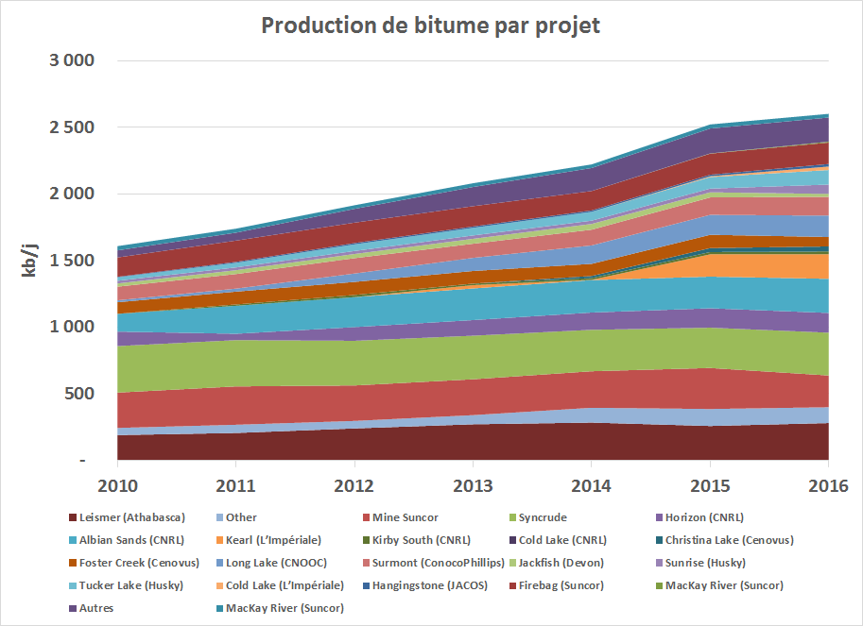

Fig 2.5
Ratios vapeur/pétrole
Supplément Avenir énergétique du Canada en 2017 – Production tirée des sables bitumineux
Figure 2.5 Ratios vapeur/pétrole
Année | DGMV | SCV
2010 | 4.34 | 3.90
2011 | 3.66 | 3.69
2012 | 3.79 | 3.74
2013 | 4.61 | 3.69
2014 | 4.34 | 3.66
2015 | 4.43 | 4.12
2016 | 3.58 | 5.06
2017 | 3.22 | 4.38
2018 | 3.23 | 4.35
2019 | 3.22 | 4.31
2020 | 3.17 | 4.27
2021 | 3.18 | 4.23
2022 | 3.12 | 4.18
2023 | 3.05 | 4.35
2024 | 3.04 | 4.13
2025 | 3.32 | 4.06
2026 | 3.07 | 4.02
2027 | 2.92 | 3.98
2028 | 2.99 | 3.94
2029 | 2.90 | 4.10
2030 | 2.87 | 3.89
2031 | 2.74 | 3.82
2032 | 2.71 | 3.78
2033 | 2.66 | 3.75
2034 | 2.67 | 3.71
2035 | 2.65 | 3.67
2036 | 2.61 | 3.64
2037 | 2.55 | 3.60
2038 | 2.54 | 3.56
2039 | 2.51 | 3.53
2040 | 2.47 | 3.49

Fig 2.6
Supplément Avenir énergétique du Canada en 2017 – Production tirée des sables bitumineux
Figure 2.6 Demande de solvant
Année | Scénario de référence – Propane | Avancées technologiques – Propane | Scénario de référence – Butane | Avancées technologiques – Butane
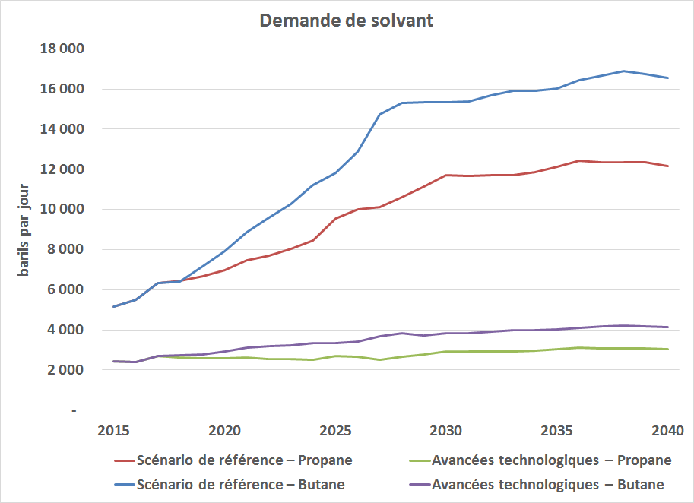
2010 | - | - | - | -
2011 | - | - | - | -
2012 | - | - | - | -
2013 | - | - | - | -
2014 | - | - | - | -
2015 | 5,148 | 2,417 | 5,148 | 2,417
2016 | 5,499 | 2,395 | 5,499 | 2,395
2017 | 6,329 | 2,712 | 6,329 | 2,712
2018 | 6,464 | 2,640 | 6,419 | 2,735
2019 | 6,660 | 2,590 | 7,173 | 2,758
2020 | 6,985 | 2,583 | 7,928 | 2,932
2021 | 7,477 | 2,627 | 8,859 | 3,113
2022 | 7,680 | 2,560 | 9,602 | 3,201
2023 | 8,039 | 2,539 | 10,276 | 3,245
2024 | 8,449 | 2,524 | 11,202 | 3,346
2025 | 9,556 | 2,695 | 11,818 | 3,333
2026 | 10,020 | 2,663 | 12,887 | 3,426
2027 | 10,109 | 2,527 | 14,742 | 3,685
2028 | 10,590 | 2,648 | 15,301 | 3,825
2029 | 11,155 | 2,789 | 15,324 | 3,709
2030 | 11,706 | 2,927 | 15,347 | 3,837
2031 | 11,651 | 2,913 | 15,371 | 3,843
2032 | 11,701 | 2,925 | 15,687 | 3,922
2033 | 11,687 | 2,922 | 15,917 | 3,979
2034 | 11,843 | 2,961 | 15,918 | 3,980
2035 | 12,124 | 3,031 | 16,031 | 4,008
2036 | 12,425 | 3,106 | 16,419 | 4,105
2037 | 12,347 | 3,087 | 16,673 | 4,168
2038 | 12,351 | 3,088 | 16,876 | 4,219
2039 | 12,360 | 3,090 | 16,721 | 4,180
2040 | 12,144 | 3,036 | 16,566 | 4,141

Fig 3.1
Supplément Avenir énergétique du Canada en 2017 – Production tirée des sables bitumineux
Figure 3.1 Production de bitume brut selon les six scénarios d’Avenir énergétique 2017
Année | Scénario de référence | Tarification élevée du carbone | Avancées technologiques + tarification élevée du carbone | Avancées technologiques + scénario de référence | Prix élevé | Prix bas
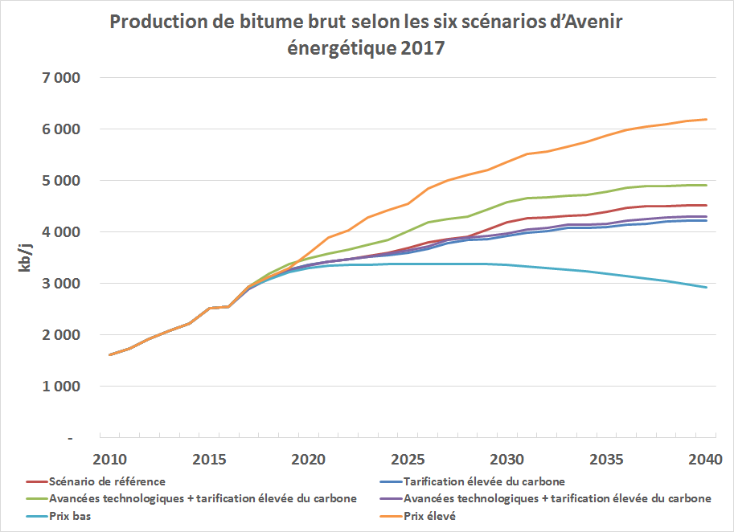
2010 | 1,609 | 1,609 | 1,609 | 1,609 | 1,609 | 1,609
2011 | 1,740 | 1,740 | 1,740 | 1,740 | 1,740 | 1,740
2012 | 1,922 | 1,922 | 1,922 | 1,922 | 1,922 | 1,922
2013 | 2,082 | 2,082 | 2,082 | 2,082 | 2,082 | 2,082
2014 | 2,223 | 2,223 | 2,223 | 2,223 | 2,223 | 2,223
2015 | 2,523 | 2,523 | 2,523 | 2,523 | 2,523 | 2,523
2016 | 2,546 | 2,546 | 2,546 | 2,546 | 2,546 | 2,546
2017 | 2,946 | 2,938 | 2,891 | 2,941 | 2,939 | 2,922
2018 | 3,123 | 3,109 | 3,096 | 3,190 | 3,124 | 3,086
2019 | 3,270 | 3,267 | 3,258 | 3,379 | 3,304 | 3,224
2020 | 3,368 | 3,357 | 3,351 | 3,494 | 3,588 | 3,306
2021 | 3,433 | 3,431 | 3,427 | 3,589 | 3,898 | 3,349
2022 | 3,475 | 3,471 | 3,472 | 3,659 | 4,043 | 3,357
2023 | 3,532 | 3,514 | 3,525 | 3,757 | 4,279 | 3,371
2024 | 3,595 | 3,558 | 3,583 | 3,845 | 4,423 | 3,375
2025 | 3,686 | 3,601 | 3,643 | 4,025 | 4,547 | 3,374
2026 | 3,806 | 3,670 | 3,722 | 4,197 | 4,842 | 3,372
2027 | 3,865 | 3,790 | 3,847 | 4,255 | 5,012 | 3,378
2028 | 3,917 | 3,846 | 3,900 | 4,307 | 5,109 | 3,384
2029 | 4,049 | 3,867 | 3,922 | 4,439 | 5,205 | 3,377
2030 | 4,186 | 3,920 | 3,980 | 4,577 | 5,357 | 3,361
2031 | 4,263 | 3,984 | 4,047 | 4,653 | 5,513 | 3,333
2032 | 4,284 | 4,017 | 4,079 | 4,675 | 5,570 | 3,300
2033 | 4,317 | 4,083 | 4,143 | 4,707 | 5,662 | 3,269
2034 | 4,331 | 4,083 | 4,146 | 4,722 | 5,762 | 3,238
2035 | 4,395 | 4,096 | 4,168 | 4,786 | 5,874 | 3,197
2036 | 4,470 | 4,138 | 4,224 | 4,860 | 5,990 | 3,147
2037 | 4,498 | 4,168 | 4,252 | 4,888 | 6,050 | 3,098
2038 | 4,506 | 4,203 | 4,285 | 4,897 | 6,105 | 3,044
2039 | 4,525 | 4,230 | 4,303 | 4,916 | 6,166 | 2,986
2040 | 4,522 | 4,230 | 4,302 | 4,912 | 6,197 | 2,930

